References
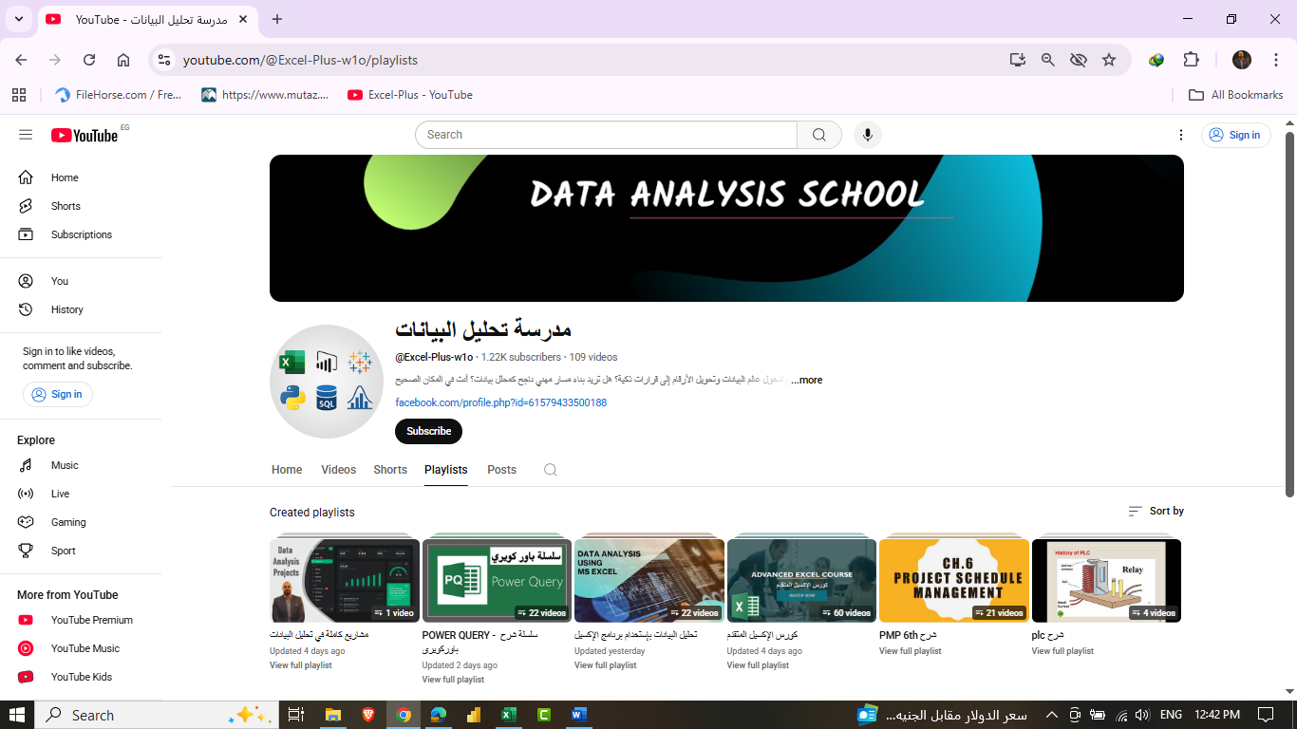
 | للتواصل

 | https://www.facebook.com/profile.php?id=61579433500188&mibextid=ZbWKwL

 | +2 01229455350

1. خارطة طريق لتعلم تحليل البيانات
https://youtu.be/PlH-OHaEgOY?si=XFpIFCpEfWuLcq4r

2. تعرف على أنواع البيانات في باور كويري
https://youtu.be/yS_9utfRciA?si=i8rY4ewKxsMVvSDB

3. خمس طرق فعالة لحل مشكلة التاريخ
https://youtu.be/bvtIdzvZBf8?si=uBwBGu6fFLcdg0-C

4. استيراد البيانات من ملفات PDF
https://youtu.be/7y-_ONTZlJQ?si=LQX2TdUQ3SBE_gjL

5. طرق مختلفة للتصفية في باوركويري
https://youtu.be/x-MWUqA15P8?si=Nq19BkqpDVJmzKG2

